建設説明書
【建設工事】

 | 本宮市（以下「本市」と言います。）が発注する建設工事、測量等の委託、物品の買入れ又は製
 | 造、修繕及び役務の提供に係る競争入札に参加しようとする方は、本市に対し「入札参加資格
 | 審査申請」を行い、資格の認定を受け「有資格業者」となる必要があります。
 | 今回、令和８年度の入札参加資格に係る審査申請の受付をしますので、本手引きを十分
 | 確認し書類を作成してください。

1 | 基本事項
◇ | 受付期間及び審査基準日
 | 受付期間 ： 令和7年１１月4日（火）～令和7年１２月１5日（月）
 | 審査基準日： 令和7年８月１日（金）

◇ | 受付方法
 | ・郵送（原則としてレターパックライト） | ※到着確認の対応はとれませんので配送状況が確認できる
 | ・持参 | レターパックでの郵送をお願いします。
 | ・電子申請
 | ※受付期間終了後の日付の電子申請又は消印で到着したものについては、一切受け付けを
 | 行いませんのでご注意ください。

◇ | 提出先（問合わせ先）
 | 〒969-1192
 | 福島県本宮市本宮字万世212番地
 | 本宮市 財務部 財政課 契約管財係 | ＴＥＬ |  | 0243-24-5306
 |  | ＦＡＸ |  | 0243-34-3138

◇ | 有効期間
 | 令和8年４月１日～令和９年３月３１日

◇ | 登録工事種別
 | 土木一式 建築一式 大工 左官 とび・土工・コンクリート 石 屋根
 | 電気 管 タイル・れんが・ブロック 鋼構造物 鉄筋 舗装 しゅんせつ
 | 板金 ガラス 塗装 防水 内装仕上げ 機械器具設置 熱絶縁
 | 電気通信 造園 さく井 建具 水道施設 消防施設 清掃施設 解体工事

2 | 入札参加資格審査事務の流れ

申請書類提出（郵送・持参・電子申請）

受付（R7.11.4～R7.12.15）

書類審査

書類の不備がある場合
電話またはメールにて修正を依頼
【修正期限】令和7年12月26日（金）
申請に不備がある場合、登録できません！

書類不備なし
書類不備あり

書類の補正

資格認定審査

認定結果公表（R8.3月下旬）

 | ※審査結果通知方法
 | 審査結果は個別に郵送はせず、ホームページにて入札参加資格者名簿を掲載します。
 | 令和8年３月下旬に掲載を予定していますのでご確認ください。

建築一
一 Ｃ
670

工種
一般or特定 格付け
経営事項審査の総合評定値
 |  | 格付けについて
 |  | 経営事項審査の総合評定値により以下のように
 |  | 格付けをします。
 |  |  | A:1000点以上
 |  |  | B:700点～1000点
 |  |  | C:700点未満

3 | 入札参加資格審査申請ができない者
 | （１）当該入札に係る契約を締結する能力を有しない方及び破産者で復権を得ない方 （２）法律などで、営業に許可等が必要であるとされている場合に、その許可等がない方 （３）法人税又は所得税、消費税及び地方消費税並びに本宮市に納めるべき市税を滞納している方 （４）建設工事については社会保険等に加入していない者（個人事業主等であって社会保険の適用除外となる者を除く） （５） その他競争入札参加者として不適当と認められる方（暴力団等を含む）

4 | 資格審査の内容
 |  |  |  | 建設工事入札参加資格審査申請書
 | 〇客観的事項 |  |  | 商業登記簿謄本
 | （１）経営規模 |  |  | 建設業許可通知書
 | （２）経営状況 |  |  | 経営事項審査結果通知書
 | （３）技術力 |  |  | 工事経歴書
 | （４）その他の審査項目（社会性等） |  |  | 税証明
 |  |  |  | 誓約書（暴力団等排除関係）
 |  |  |  | 印鑑証明書
 |  |  |  | 使用印鑑届兼委任状
 | 以上の内容を、右の書類にて審査します。

5 | 注意事項
① | 文字は楷書で明確に記入してください。ゴム印を使用できる箇所は使用しても差し支えあり
 | ません。

② | 申請書その他の添付書類について虚偽の事項を記載した場合は、入札参加資格がありません
 | ので、万一資格を有することになっても直ちに失効することになります。

③ | 提出書類等に不備がある場合は、受付・登録ができませんのでご注意ください。
 | （追加書類や修正等については、速やかな対応をお願いします。）

④ | 持参または郵送で提出する際は、色指定（ブルー）のフラットファイルA4S型に綴り、ホッチキス
 | 止め、金具等は使用しないでください。

6 | 提出書類

 | 提 出 書 類 |  |  | コピー提出の可否 | 備 考
1 | 入札参加資格審査申請書チェックリスト（建設工事）
2 | 建設工事入札参加資格審査申請書（様式第１号）
3 | 商業登記簿謄本又は商業登記事項証明書 |  |  | （写し可） | R7.8.1以降に発行のもの
4 | 使用印鑑届兼委任状（様式第３号）
5 | 印鑑証明書 |  |  | （写し可） | R7.8.1以降に発行のもの
6 | 総合評定値通知書又は経営事項審査結果通知書 |  |  | （写し可） | 有効期間内のもの
7 | 建設業許可通知書 |  |  | （写し可） | 有効期間内のもの
8 | 工事経歴書（様式第２号）
9 | 税滞納がないことの証明書 |  |  | （写し可） | R7.8.1以降に発行のもの
10 | 誓約書（暴力団等排除関係）（様式第４号）
11 | 社会保険の加入が確認できる書類 |  |  |  | 経営規模等評価結果通知書で加入の確認ができない方のみ

◇ | 持参または郵送で提出する場合

 | A4Sサイズのフラットファイル（ブルー）に次の順序で綴り、１部提出すること。なお、表紙及び
 | 背表紙には必ずタイトル・会社名（例：令和７・８年度入札参加資格審査申請書（建設工事）
 | ○○株式会社）を記入してください。

 | 提出先
 | 〒969-1192 福島県本宮市本宮字万世２１２番地 本宮市 財務部 財政課 契約管財係

 | ※経営規模等評価結果通知書・総合評定値通知書の有効期間について
 | 原則として、直近の決算以降に受審した結果通知書を添付してください。決算期からの期間が
 | 短く、結果通知書が間に合わない場合は、その直前の決算以降に受審したものを提出してくだ
 | さい。有効期間は審査基準日より１年７か月です。

 | ※受理した証明が必要な場合は、受理印を押印してほしい書類と返信用封筒に切手を貼付した
 | ものもしくは、任意様式のはがき等を提出してその意向を明示してください。
 | なお、ＦＡＸによる返信には対応しておりません。

 | ※封筒には「令和７・８年度入札参加資格審査申請書在中」と赤字で明記してください。

 | ※郵送で提出する場合、レターパックライトで提出し、受付期間最終日（Ｒ7.12.15）必着として
 | ください。

◇ | 電子申請で提出する場合
1 | 事前準備
 | ①本宮市ホームページより「申請書類（建設工事）.ｘlsx」をダウンロードし該当する
 | シートを作成する。

 | ②①で作成したＥｘｃｅｌのうち、「入札参加資格審査申請書チェックリスト（建設工事）」
 | 「建設工事入札参加資格審査申請書（様式第１号）」「工事経歴書（様式第２号）」のシート
 | のみのファイルを作り、「建設工事（会社名）」と名前をつけて保存する。

 | ③その他の添付資料を準備し、それぞれPDF化し会社名を入れた名前をつけて保存する。
 | 例） 会社名_印鑑証明書 等

2 | 送信方法
 | 市ホームページの「組織でさがす」「財政課」のページの「入札参加資格」にある申請フォームにて
 | データを提出してください。（以下、入力フォームイメージ。レイアウト等若干の変更がある場合も
 | あります。）
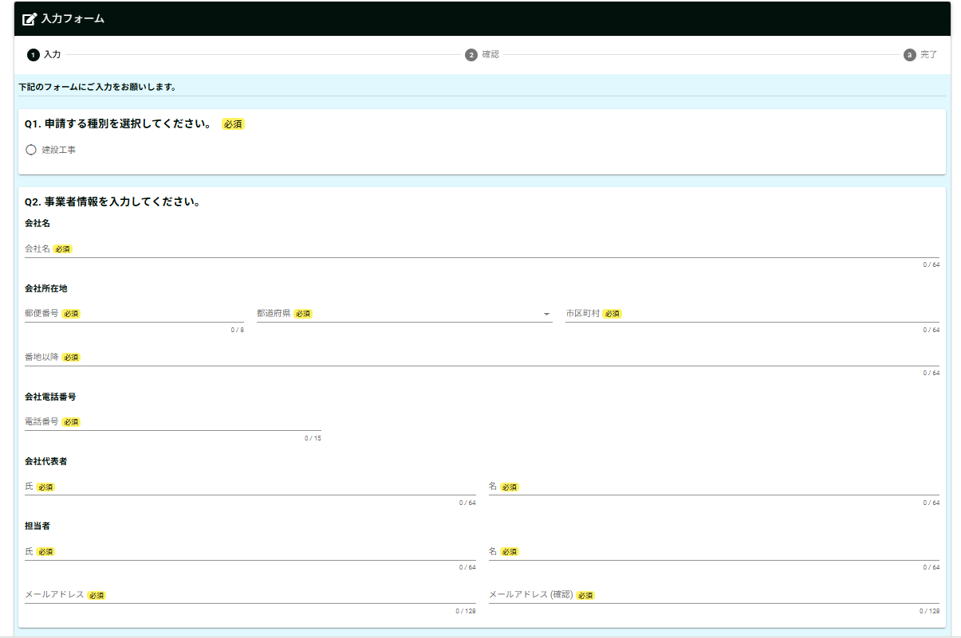

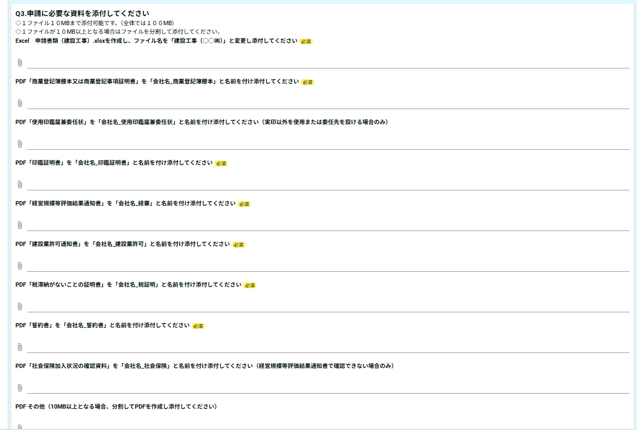

◇ | 税証明書提出区分
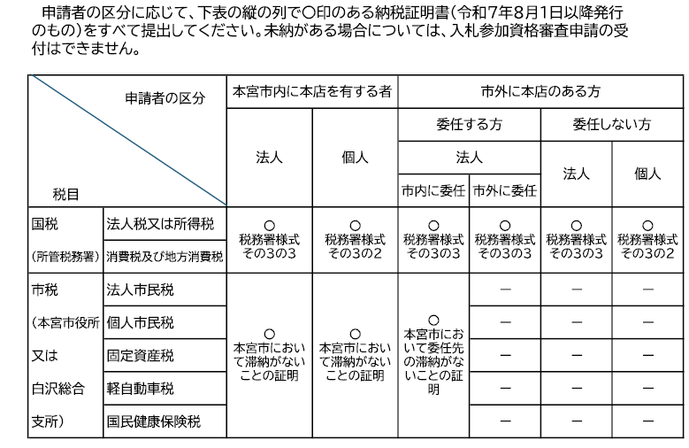

※納税義務のない税については、証明書の提出は不要です。
※滞納がないことの証明書は納税証明書に代えることも可能です。
※非課税の方は非課税であることがわかる課税証明書を提出してください。
※税務署が発行する消費税及び地方消費税の証明書の様式は、税額の証明書(その１）又は未納がないことの証明書
（その３、その３の２、その３の３）のいずれでも可能です。
※国税の納税証明書は、インターネット等を利用して交付請求することができます。詳しくは国税庁e-Taxホームページを
ご覧いただくか、所管の税務署にお問い合わせください。
※本宮市の滞納がないことの証明書（入札参加資格審査申請用）は、本宮市役所財務部税務課又は白沢総合支所窓口サー
ビス係で発行（有料）しています。

様式第１号 (記載例)
 | 様式第１号（第８条関係） |  |  |  |  |  |  | 受付番号 |  | 区分
記載不要

 | 建設工事入札参加資格審査申請書
 |  |  |  |  | 令和 | 6 |  | 年 | 11 | 月 | 1 | 日
 | 本宮市長

 | 今般、貴市の建設工事の入札に参加する資格審査の申請をいたします。
 | なお、この申請書及び添付書類の記載事項はすべて事実と相違なく、かつ、地方自治法
 | 施行令第167条の4第1項及び第2項のいずれにも該当していないことを誓約します。

 | 申請者 （本社・本店） | フリガナ |  | モトミヤドケン カブシキガイシャ
 |  | 商号又は名称 |  | もとみや土建 株式会社
 |  | 代表者役職名 |  | 代表取締役社長
 |  | 代表者氏名 |  | 本宮 太郎
 |  | 所在地 （登記・事実上） | 郵便番号 | 969-1192
 |  |  | 住所 | 福島県本宮市本宮字万世２１２番地
 |  | 電話番号 |  | 0243-24-5306
 |  | FAX番号 |  | 0234-34-3138
 |  | メールアドレス |  | moto‐mi |  |  |  | ＠ | city.motomiya.lg.jp
 | 契約を締結する支店・営業所 （本店（本社）と契約する場合は記載不要） | フリガナ |  | モトミヤドケン カブシキガイシャ シラサワシテン
 |  | 商号又は名称 |  | もとみや土建 株式会社 しらさわ支店
 |  | 代表者役職名 |  | 支店長
 |  | 代表者氏名 |  | 白沢 花子
 |  | 所在地 | 郵便番号 | 969-1292
 |  |  | 住所 | 福島県本宮市白岩字堤崎４９４番地２２
 |  | 電話番号 |  | 0243-44-2111
 |  | FAX番号 |  | 0243-44-2447
 |  | メールアドレス |  | shira-sawa |  |  |  | ＠ | city.motomiya.lg.jp
 |  | 希望する工事種別 |  | 土木一式
 | 申請書 作成者 | 所属名 |  | 総務課
 |  | フリガナ |  | シラサワ ジロウ
 |  | 担当者名 |  | 白沢 次郎
 |  | 電話番号 |  | 0243-44-2111
【審査のポイント】
・申請者は本店であり「経営規模等評価結果通知書」と「使用印鑑届兼委任状」の記載内容と一致しているか
・契約を締結する支店・営業所は「使用印鑑届兼委任状」の受任者と記載内容が一致しているか

建設業許可通知書の内容を転記してください。
許可の有効期間がきれていないか確認してください。
 |  |  | 商号又は名称（ もとみや土建 株式会社 ）

申請を希望する業種は
「建設業許可通知書に記載がある」
「経営規模等評価結果通知書の完成工事高が０ではない」
以上２点に当てはまるもので、入札に参加を希望する工事種別を選択してください。
 | 建設業許可 | 許可番号 |  | 一般 | 知事 | ・ | 大臣 | 第 | 9119 |  |  | 号
 |  | 許可の有効期間 |  |  | 2020-06-21 |  |  |  | から | 2025-06-20
 |  | 許可番号 |  | 特定 | 知事 | ・ | 大臣 | 第 |  |  |  | 号
 |  | 許可の有効期間 |  |  |  |  |  |  | から

 | 資格審査を希望する工事種別
※契約を締結する本店・本社または支店・営業所が申請を希望する業種に〇をつけてください。
 | 経営規模等評価審査基準日 |  |  | 令和 | 5 |  | 年 | 5 | 月 | 31 | 日
チェック欄 | 申込〇で囲む | 業種区分 |  | 許可区分 |  | 総合評定値（Ｐ） |  |  | 完成工事高
 |  |  |  |  |  |  |  |  | ２・３年平均
✔ | 1 | 土木一式 |  | 般 |  | 595 |  |  | 3,963,332
□ | 2 | 建築一式
□ | 3 | 大工
□ | 4 | 左官
□ | 5 | とび・土工・コンクリート
□ | 6 | 石
□ | 7 | 屋根
□ | 8 | 電気
□ | 9 | 管
□ | 10 | タイル・れんが・ブロック
□ | 11 | 鋼構造物
□ | 12 | 鉄筋
□ | 13 | 舗装
□ | 14 | しゅんせつ
□ | 15 | 板金
□ | 16 | ガラス
□ | 17 | 塗装
□ | 18 | 防水
□ | 19 | 内装仕上
□ | 20 | 機械器具設置
□ | 21 | 熱絶縁
□ | 22 | 電気通信
□ | 23 | 造園
□ | 24 | さく井
□ | 25 | 建具
□ | 26 | 水道施設
□ | 27 | 消防施設
□ | 28 | 清掃施設
□ | 29 | 解体工事

 | 社会保険の加入状況 |  |  |  |  |  |  | 建設業退職金共済制度
 | 有 | ・ | 無 | ・ | 除外 |  |  | 有 |  | ・ | 無
【審査のポイント】
・許可を受けている建設業への記入が「建設業許可通知書」の内容と一致しているか
・資格審査を希望する工事種別が「経営規模等評価結果通知書」の内容と一致しているか
・「建設業許可通知書」は有効期間内のものか、また、「経営規模等評価結果通知書」は最新のもの(1年7か月以内）か
・経営規模等評価結果通知書のその他の審査項目（社会性等）の４項目がすべて「有」または「除外」となっているか

様式第２号 (記載例)
経営規模等評価結果通知書内の完成工事高の選択（２年平均または３年平均）に応じて、２年分または３年分の経歴を記載してください。
申請を希望する工事種別ごとに作成してください。
 |  | 様式第２号(第８条関係）
 |  |  |  |  | 工 事 経 歴 書

商号又は名称（ ）
 |  |  |  |  |  |  |  |  |  |  |  | 工事種別 |  |  | （ ）

 | 直近１年目
 | 決算期 |  | 工事名 |  |  | 工事場所のある 都 道 府 県 名 |  | 配置技術者氏名 | 請負代金の額（千円） |  |  | 着工年月日 |  | 完成年月日 |  | 公共事業・民間事業の別

 |  |  |  |  |  |  |  |  | 元請の場合 |  | 下請の場合

～
～
～
主なものを５件記入し、その他は「その他（ ）件」とまとめて記入してください。
 | Ｒ〇．〇．〇 |  | ○○工事 |  |  | ○○県 |  | 〇○○○ | ○○ |  | 〇〇 | Ｒ〇．〇．〇 |  | Ｒ〇．〇．〇 |  | 公 | 民
 |  |  |  |  |  |  |  |  |  |  |  |  |  |  |  | 公 | 民
 | ～ |  |  |  |  |  |  |  |  |  |  |  |  |  |  | 公 | 民
 |  |  |  |  |  |  |  |  |  |  |  |  |  |  |  | 公 | 民
 | Ｒ〇．〇．〇 |  |  |  |  |  |  |  |  |  |  |  |  |  |  | 公 | 民
 |  |  | その他（ 〇 ）件 |  |  |  |  |  | ○○ |  | ○○ | ※５件目以降をまとめてください。
 | 小 計 |  |  |  |  |  |  |  | 1,550,483 |  | 2,450,018 | 元請＋下請＝ |  | 4,000,501 |  | ①

 | 直近２年目
 | 決算期 |  | 工事名 |  |  | 工事場所のある 都 道 府 県 名 |  | 配置技術者氏名 | 請負代金の額（千円） |  |  | 着工年月日 |  | 完成年月日 |  | 公共事業・民間事業の別

 |  |  |  |  |  |  |  |  | 元請の場合 |  | 下請の場合

直近１年目の表を参考に経営規模等評価結果通知書の完成工事高の選択（２年平均または３年平均）に応じて作成してください。
 |  |  |  |  |  |  |  |  |  |  |  |  |  |  |  | 公 | 民
 |  |  | 2,474,588 |  | 1,451,575 |  | 元請＋下請＝ |  | 3,926,163 |  |  |  |  |  |  | 公 | 民
 | ～ |  |  |  |  |  |  |  |  |  |  |  |  |  |  | 公 | 民
 |  |  |  |  |  |  |  |  |  |  |  |  |  |  |  | 公 | 民
 |  |  |  |  |  |  |  |  |  |  |  |  |  |  |  | 公 | 民
 |  |  | その他（ ）件 |  |  |  |  |  |  |  |  | ※５件目以降をまとめてください。
 | 小 計 |  |  |  |  |  |  |  | 2,474,588 |  | 1,451,575 | 元請＋下請＝ |  | 3,926,163 |  | ②

 | 直近３年目
 | 決算期 |  | 工事名 |  |  | 工事場所のある 都 道 府 県 名 |  | 配置技術者氏名 | 請負代金の額（千円） |  |  | 着工年月日 |  | 完成年月日 |  | 公共事業・民間事業の別

 |  |  |  |  |  |  |  |  | 元請の場合 |  | 下請の場合

 |  |  |  |  |  |  |  |  |  |  |  |  |  |  |  | 公 | 民
 |  |  |  |  |  |  |  |  |  |  |  |  |  |  |  | 公 | 民
 | ～ |  |  |  |  |  |  |  |  |  |  |  |  |  |  | 公 | 民
 |  |  |  |  |  |  |  |  |  |  |  |  |  |  |  | 公 | 民
 |  |  |  |  |  |  |  |  |  |  |  |  |  |  |  | 公 | 民
 |  |  | その他（ ）件 |  |  |  |  |  |  |  |  | ※５件目以降をまとめてください。
 | 小 計 |  |  |  |  |  |  |  |  |  |  | 元請＋下請＝ |  |  |  | ③
経歴書の２年または３年平均と経営規模等評価結果通知書の完成工事高が一致することを確認してください。
 |  | 合計 | （ | 4,000,501 | ＋ | 3,926,163 | ＋ |  | ） | ÷ | ２年 or ３年 | ＝ | 3,963,332 | ※
 |  |  |  | ① |  | ② |  | ③ |  |  |  |  |  |  | ※は一致する
 |  |  |  |  |  |  |  |  | 経営事項審査結果通知書の完成工事高 |  |  |  | 3,963,332 | ※

 |  | 記載上の注意
 |  | 希望する工事種別（経営事項審査による29業種）ごとに税抜きで作成してください。
【審査のポイント】
・申請を希望する工事種別ごとに作成されているか
・経営規模等評価結果通知書の完成工事高の選択（２年平均または３年平均）に応じて経歴を記載しているか
・経営規模等評価結果通知書内の完成工事高と本様式の２年または３年の平均額が一致するか

様式第3号 (記載例)
代表者印（実印）と異なる印鑑を入札等に使用する場合のみ提出してください。
（実印と異なる印鑑を使用する場合、委任先を設ける場合）

様式第3号（第8条関係）
使用印鑑届（兼委任状）

 |  |  | 令和 | 6 | 年 | 11 | 月 | 1 | 日
押印必須
印
本宮市長
 |  |  |  |  |  |  |  | 代表者印（実印）
 | 所在地 | 福島県本宮市本宮字万世２１２番地
申請者 | 商号 | もとみや土建 株式会社
 | 代表者職氏名 | 代表取締役 本宮 太郎

入札・見積への参加、契約の締結並びに代金の請求及び受領のために、代表者印（実印）
に代えて下記の印鑑を使用したいので届けます。

 |  |  |  |  | 使用印（実印と異なる場合のみ）
 |  |  |  |  | ※権限を委任する場合、押印不要
使用印を登録する場合のみ押印

私は、次の者を代理人と定め、下記のとおり権限を委任します。

委任期間 | 2025-04-01 |  |  | から | 2027-03-31

委任事項１～５すべてを委任する場合のみ認められます。この内容が１つでもかけた場合は営業所等への委任は認められません。
委任事項 | 1 入札及び見積に関する件
 | 2 契約締結に関する件
 | 3 契約代金の請求及び受領に関する件
 | 4 復代理人選任に関する件
 | 5 その他契約履行に関する一切の件

印
 |  |  |  |  |  |  |  | 受任者印
 | 所在地 | 福島県本宮市白岩字堤崎４９４番地２２
受任者 | 商号 | もとみや土建 株式会社 しらさわ支店
 | 代表者職氏名 | 支店長 白沢 花子

【審査ポイント】
・委任事項の４項目に変更はないか
・委任期間は「令和７年４月１日から令和９年３月３１日」となっているか
・押印はされているか
・「申請者」と「受任者」は入札参加資格申請書に記載された内容と一致するか

様式第４号（第８条関係）誓約書（記載例）
様式第4号（第8条関係）

誓 約 書
申請日を記載してください。

2024-11-01

押印必須
本宮市長

印
 |  | 住 所 | 福島県本宮市本宮字万世２１２番地
 |  | 商号又は名称 | もとみや土建 株式会社 | ㊞
 |  | 代表者職・氏名 | 代表取締役 本宮 太郎

私は、次の事項について、いずれにも該当しないことを誓約します。 また、次の事項に該当することとなった場合には、速やかに届け出るとともに、参加資格の取消しなど、市の行う一切の措置について異議申立てを行いません。

１ | 暴力団（暴力団員による不当な行為の防止等に関する法律（平成３年法律第７７号）第２条第２号に規定する暴力団をいう。以下同じ。）又は暴力団員（暴力団員による不当な行為の防止等に関する法律第２条第６号に規定する暴力団員をいう。以下同じ。）が経営に実質的に関与していると認められる者

２ | 自己若しくは第三者の不正の利益を図る目的又は第三者に損害を加える目的をもって、暴力団又は暴力団員を利用していると認められる者

３ | 暴力団員と認められる者

４ | 暴力団又は暴力団員に対して資金等を供給し、又は便宜を供与する等直接的又は積極的に暴力団の維持又は運営に協力し、又は関与していると認められる者

５ | 暴力団又は暴力団員と社会的に非難されるべき関係を有すると認められる者

６ | 法人にあっては、その役員（その支店又は営業所の代表者を含む。７において同じ。）が、自己、自社若しくは第三者の不正の利益を図る目的又は第三者に損害を加える目的をもって、暴力団又は暴力団員を利用していると認められる者

７ | 法人については、その役員のうちに３から５までのいずれかに該当するものがある者

